SRS
Danh sách Đơn Hàng Bán

REVISTION HISTORY
Date |  | Version | Author |  | Change Description
2025-07-30 |  | 0.1 | Đinh Thị Ngọc Hoa |  | Create new

1. Introduction
1.1 Purpose
Mô tả màn hình danh sách đơn hàng bán
1.2 Intended Audience and Reading Suggestions
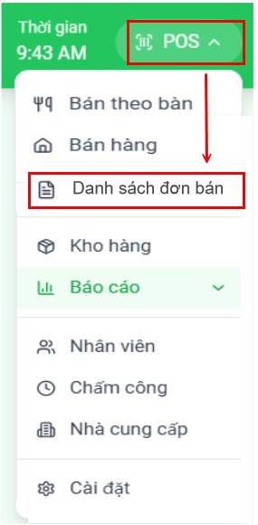
Tài liệu dùng cho:
 | BA Team
 | DEV Team
 | Tester Team
 | PM

1.3 Abbreviations
Acronym | Reference

3. Mockup & Specification
3.1. Màn hình danh sách đơn
Đường dẫn chức năng: |  | POS >> Danh sách đơn bán
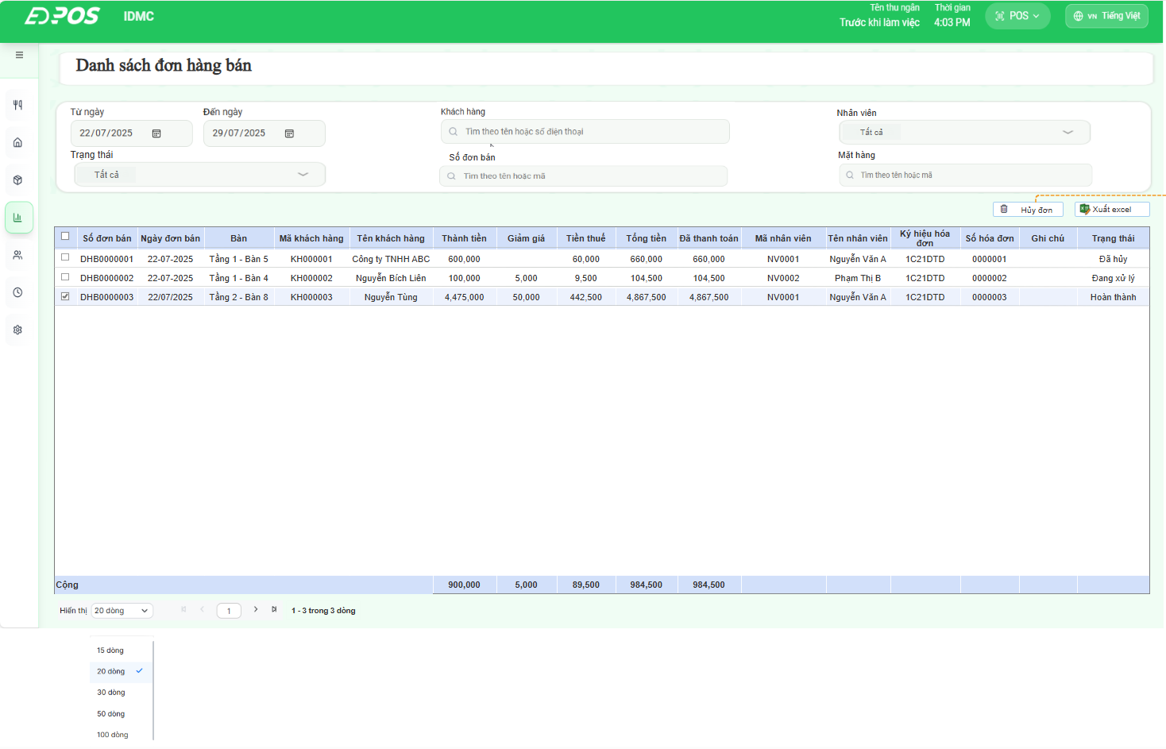

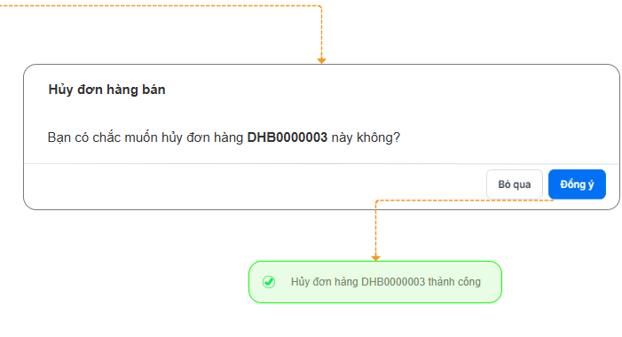

3.2. UI's infomations rule
No | Component | Control. Type | Editable | Mandatory | Default Value | Description | Note
Tham số truy vấn
1 | Từ ngày…Đến ngày…. | Date | Y | Y | Từ ngày: ngày hiện tại - 7 Đến ngày: ngày hiện tại | Lấy lên dữ liệu có ngày nằm trong khoảng thời gian tham số
2 | Khách hàng | Text | Y | N | Để trống | Người dùng nhập ký tự, Phần mềm lọc tên khách hàng/số điện thoại theo ký tự nhập
3 | Nhân viên | Data list | Y | N | Để trống | Tùy chọn trong Danh sách nhân viên, lấy lên dữ liệu theo điều kiện lọc
4 | Trạng thái | Data list | Y | N | Để trống | Lấy lên dữ liệu theo điều kiện lọc
5 | Số đơn bán | Text | Y | N | Để trống | Người dùng nhập ký tự, Phần mềm lọc Mã đơn bán theo ký tự nhập
6 | Mặt hàng | Text | Y | N | Để trống | Người dùng nhập ký tự, Phần mềm lọc mã hàng/ tên hàng theo ký tự nhập
Ne
 |  |  |  |  |  | Lấy lên dữ liệu báo cáo từ màn + Bán theo bàn (ăn tại chỗ) + Bán hàng (Mang về) Thỏa mãn các điều kiện sau + Ngày trên đơn hàng bán nằm trong khoảng thời gian của tham số lọc. + Khách hàng, nhân viên, trạng thái, số đơn hàng, mặt hàng theo tham số lọc Yêu cầu: Hiển thị dữ liệu mỗi đơn hàng là 1 dòng trên danh sách |  | 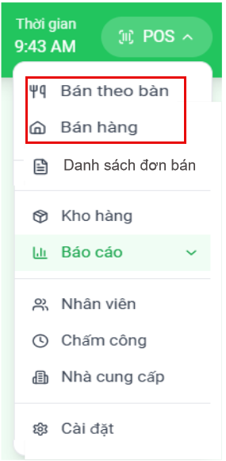
Thông tin cột
1 |  | Checkbox |  |  |  | Tích chọn các đơn hàng bán
2 | Số đơn bán |  |  |  |  | 1. Ăn tại chỗ: Số đơn bán = "Mã đơn" màn hình chi tiết đơn hàng, bán theo bàn. 2. Mang về: Số đơn bán = Mã "Transaction" màn hình "receipt" (hóa đơn/biên lai) |  | Ăn tại chỗ | Bán mang về
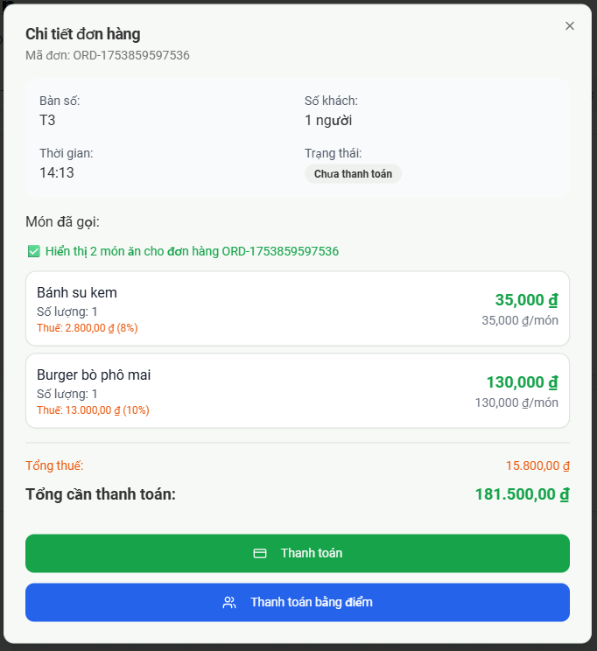
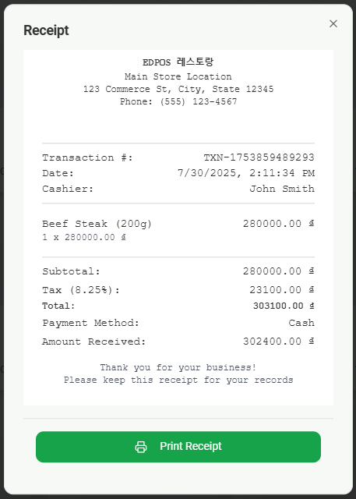
3 | Ngày đơn bán |  |  |  |  | 1. Ăn tại chỗ: Ngày đơn bán = Ngày tạo đơn hàng 2. Mang về: Ngày đơn bán = "date" màn hình "receipt" (hóa đơn/biên lai)
4 | Bàn |  |  |  |  | 1. Ăn tại chỗ: Lấy thông tin từ "Bàn số" màn hình chi tiết đơn hàng, bán theo bàn. 2. Mang về: Để trống
5 | Mã khách hàng |  |  |  |  | Hiển thị mã khách hàng trên đơn hàng bán | Pos cần bổ sung thêm danh mục khách hàng: Trên đơn hàng bán cần có thông tin tên, sdt của khách => hiện tại AI code đang bị thiếu
6 | Tên khách hàng |  |  |  |  | Hiển thị tên khách hàng trên đơn hàng bán
7 | Thành tiền |  |  |  |  | Thành tiền = Số lượng * đơn giá => Hiển thị số tổng thành tiền của tất cả các mặt hàng trong đơn hàng
8 | Giảm giá |  |  |  |  | Lấy tổng tiền giảm giá của đơn hàng bán | POS cần bổ sung thêm trường giảm giá. AI code đang bị thiếu
9 | Thuế |  |  |  |  | 1. Ăn tại chỗ: Thuế = "Tổng thuế" màn hình chi tiết đơn hàng, bán theo bàn. 2. Mang về: Thuế = "Tax" màn hình "receipt" (hóa đơn/biên lai)
10 | Tổng tiền |  |  |  |  | 1. Ăn tại chỗ: Tổng tiền = "Tổng cần thành toán" màn hình chi tiết đơn hàng, bán theo bàn. 2. Mang về: Tổng tiền ="Total" màn hình "receipt" (hóa đơn/biên lai)
11 | Đã thanh toán |  |  |  |  | 1. Đơn hàng chưa thanh toán: Để trống thông tin 2. Đơn hàng đã thanh toán hoàn thành: a. Ăn tại chỗ: Đã thanh toán = Tổng tiền (sau khi đơn hàng đã thanh toán thành công) b. Mang về: Đã thanh toán = "Amount Received" màn hình "receipt" (hóa đơn/biên lai) | POS cần bổ sung thêm Màn hình tạo đơn thanh toán mix phương thức thanh toán. AL code đang bị thiếu
12 | Mã nhân viên |  |  |  |  | Mặc định theo user đăng nhập hệ thống
13 | Tên nhân viên |  |  |  |  | Hiển thị tên nhân viên theo mã nhân viên
14 | Ký hiệu hóa đơn |  |  |  |  | Mô tả ở tài liệu tích hợp hóa đơn điện tử
15 | Số hóa đơn |  |  |  |  | Mô tả ở tài liệu tích hợp hóa đơn điện tử
16 | Ghi chú |  |  |  |  | Lấy từ ghi chú trên đơn hàng bán | Pos cần bổ sung tính năng ghi chú cho món ăn trên đơn hàng bán. AI code đang bị thiếu
17 | Trạng thái |  |  |  |  | 1. Hoàn thành (Đơn đã thanh toán hoàn thành) 2. Đang phục vụ (Đơn đã tạo và chưa hoàn thành thanh toán) 3. Đã hủy (Người dùng sử dụng tính năng hủy đơn - đơn hàng chuyển sang trạng thái hủy)
Dòng
18 | Tổng |  |  |  |  | Lấy dữ liệu tổng cộng của các cột: Thành tiền, Giảm giá, tiền thuế, Tổng tiền, đã thanh toán Của trang đang hiển thị.
Button
19 | Hủy đơn | Button |  |  |  | Luồng: sử dụng nút checkbox tích chọn các đơn hàng cần hủy -> Click nút "Hủy đơn" Phần mềm Pop-up cửa sổ xác nhận hủy đơn (1) Đồng ý -> Phần mềm pop-up thông báo hủy đơn thành công. (2) Bỏ qua -> Tắt cửa sổ xác nhận hủy đơn.
20 | Xuất excel | Button |  |  |  | Xuất excel theo mẫu
Footer
21 | Hiển thị… dòng | Data list |  |  |  | 1. Hiển thị …. Dòng: - Phần mềm hiển số dòng thông tin trong 1 trang tương ứng theo lựa chọn - Người dùng chọn từ list 5 lựa chọn: 15,20,30,50,100 dòng. - Khi mở danh sách đơn mặc định chọn 20 dòng. 2. Nút Click button chuyển đến trang đầu tiên / trang cuối cùng của danh sách. 3. Nút < , > chuyển đến trang liền trước / liền sau của trang đang xem.
22 | … - … trong … dòng | Text | N |  |  | Text thể hiện: {0} - {1} "trong" {2} "dòng" Trong đó: {0} : Thứ tự của dòng hiển thị đầu tiên của trang đang xem {1} : Thứ tự của dòng hiển thị cuối của trang đang xem {2} : Tổng số dòng dữ liệu truy vấn theo bộ lọc

3.3 Xuất Excel
Công ty ABC
Địa chỉ: …

Xuất Excel theo định dạng chung: font, tên công ty/cửa hành. Địa chỉ. (Pos cần bổ sung nơi nhập thông tin công ty/ cửa hàng địa chỉ cửa hàng. Hiện tại AI code đang bị thiếu)
In đậm: - Dòng tổng cộng đầu
Lấy Từ ngày...Đến ngày theo thời gian lọc tham số

Bảng thông tin chi tiết đơn hàng bán
Đường dẫn: |  | POS >> Danh sách đơn bán >> click vào dòng đơn hàng để xem thông tin chi tiết của đơn hàng đó
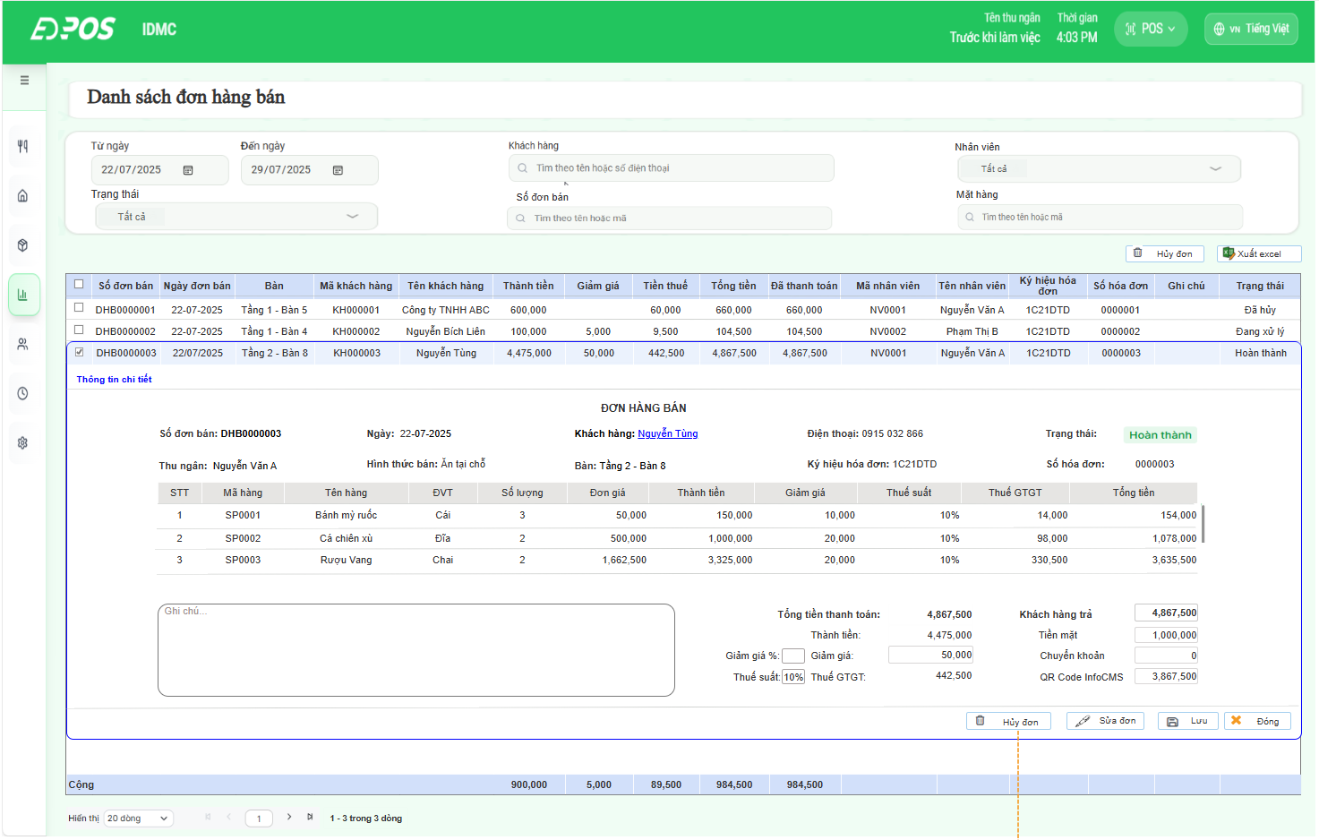

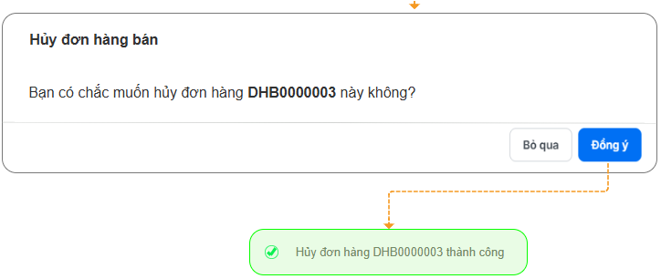

No | Component | Control. Type | Editable | Mandatory | Default Value | Description | Note
Header
1 | Số đơn bán | Text | N | Y |  | 1. Ăn tại chỗ: Số đơn bán = "Mã đơn" màn hình chi tiết đơn hàng, bán theo bàn. 2. Mang về: số đơn bán = Mã "Transaction" màn hình "receipt" (hóa đơn/biên lai)
2 | Ngày | Date | N | Y |  | 1. Ăn tại chỗ: Ngày đơn bán = Ngày thanh toán hoàn thành đơn hàng 2. Mang về: Ngày đơn bán = "date" màn hình "receipt" (hóa đơn/biên lai)
3 | Khách hàng | Help-code | Y | Y |  | Lấy tên khách hàng trên đơn hàng bán' Add text link mở ra thông tin chi tiết của khách hàng
4 | Điện thoại | Number | Y | N |  | Hiển thị số điện thoại của khách hàng
5 | Hình thức bán | Data list | N | Y |  | Hình thức bán = "Ăn tại chỗ" : Đơn lấy từ màn hình "bán theo bàn" Hình thức bán = "Mang về" : Đơn lấy từ màn hình "bán hàng"
6 | Bàn | Help-code | Y | N |  | 1. Ăn tại chỗ: Lấy thông tin từ "Bàn số" màn hình chi tiết đơn hàng, bán theo bàn. 2. Bán mang về: Để trống
7 | Trạng thái | Data list | N | Y |  | 1. Hoàn thành (Đơn đã thanh toán hoàn thành) 2. Đang phục vụ (Đơn đã tạo và chưa hoàn thành thanh toán) 3. Đã hủy (Người dùng sử dụng tính năng hủy đơn - đơn hàng chuyển sang trạng thái hủy)
8 | Thu ngân |  | N | Y |  | Hiển thị tên nhân viên mặc định theo user đăng nhập hệ thống
9 | Ký hiệu hóa đơn |  | N | N |  | Mô tả ở tài liệu tích hợp hóa đơn điện tử
10 | Số hóa đơn |  | N | N |  | Mô tả ở tài liệu tích hợp hóa đơn điện tử
Thông tin cột
11 | STT |  |  |  |  | Số thứ tự tăng dần theo bản ghi
12 | Mã hàng | Help-code | Y | Y |  | Lấy mã SKU của từng mặt hàng bán trên đơn hàng
13 | Tên hàng |  | N |  |  | Hiển thị chi tiết tên từng mã hàng theo đơn hàng bán. Trường hợp sửa đơn chọn lại mã hàng, tên hàng hiển thị lại theo mã hàng
14 | ĐVT |  | N |  |  | Hiển thị đơn vị tính của mã hàng
15 | Số lượng | Number | Y | Y |  | Số lượng bán chi tiết từng mã hàng trong đơn hàng bán
16 | Đơn giá | Number | Y | Y |  | Đơn giá bán chi tiết từng mã trong đơn hàng bán
17 | Thành tiền | Number | Y | Y |  | 1. Hiển thị thành tiền chi tiết từng dòng mặt hàng trên đơn hàng bán 2. Trường hợp sửa đơn: a. Sửa số lượng/ đơn giá: Hệ thống tính toán lại số liệu: Thành tiền = Số lượng * đơn giá. b. Sửa thành tiền của mặt hàng. Hệ thống tự động tính toán chia lại đơn giá: Đơn giá = Thành tiền/ số lượng.
18 | Giảm giá | Number | Y | N |  | 1. Lấy giảm giá chi tiết từng mã hàng trong đơn hàng bán 2. Trường hợp sửa đơn: Sửa tiền giảm giá cho từng mặt hàng -> hệ thống tính toán lại Số tiền tổng giảm giá của đơn: Số tiền tổng giảm giá của đơn = Tổng tiền giảm giá của tất cả mặt hàng trong đơn
19 | Thuế suất | Data list | Y | N |  | 1. Lấy thuế suất chi tiết từng mã hàng trong đơn hàng bán. 2. Trường hợp sửa đơn: Điền lại mã thuế từng mặt hàng -> hệ thống tính lại tiền thuế GTGT từng mặt hàng: Thuế GTGT = [Thành tiền (17) - Giảm giá (18)]* % thuế suất -> Tính toán lại Thuế GTGT tổng đơn = Tổng Thuế GTGT từng mặt hàng trong đơn
20 | Thuế GTGT | Number | N | N |  | Hiển thị thuế GTGT chi tiết từng mã hàng trong đơn hàng bán.
21 | Tổng tiền | Number | N | Y |  | 1. Lấy dữ liệu tại: - Ăn tại chỗ: Tổng tiền = "Tổng cần thành toán" màn hình chi tiết đơn hàng, bán theo bàn. - Mang về: Tổng tiền ="Total" màn hình "receipt" (hóa đơn/biên lai) 2. Trường hợp sửa đơn, Tổng tiền được tính lại theo công thức: Tổng tiền = Thành tiền (17) - Giảm giá (18) + Thuế GTGT (19) Tính cho từng dòng mặt hàng trong đơn hàng bán
Lable trái
22 | Ghi chú | Text | Y | N |  | Lấy từ ghi chú trên đơn hàng bán
Lable phải
23 | Tổng tiền thanh toán | Number | N | N |  | 1. Lấy dữ liệu tại: '- Ăn tại chỗ: Tổng tiền = "Tổng cần thành toán" màn hình chi tiết đơn hàng, bán theo bàn. - Bán mang về: Tổng tiền ="Total" màn hình "receipt" (hóa đơn/biên lai) 2. Trường hợp sửa đơn, Tổng tiền thanh toán được tính toán lại. Tổng tiền thanh toán = Tổng tiền của tất cả mặt hàng trong đơn hàng bán
24 | Thành tiền | Number | N | N |  | 1. Lấy Tổng thành tiền của đơn hàng bán 2. Trường hợp sửa đơn, Thành tiền được tính toán lại: Thành tiền = Tổng thành tiền của tất cả mặt hàng trong đơn hàng bán.
25 | Giảm giá % | Data list | Y | N |  | 1. Lấy % giảm giá trên đơn hàng bán. 2. Trường hợp sửa đơn: Điền lại % giảm giá -> hệ thống tính toán lại Số tiền tổng giảm giá của đơn: Giảm giá = Thành tiền * % giảm giá -> Chia lại tiền "giảm giá" cho từng mặt hàng trong đơn theo tỷ lệ giá trị mặt hàng bán Làm tròn đơn vị đồng, riêng dòng mặt hàng cuối sẽ bằng giảm giá tổng - tổng các dòng giảm giá của các dòng trước (với điều kiện dòng cuối cùng có giá trị thành tiền > 0)
26 | Giảm giá | Number | Y | N |  | 1. Lấy Tổng giảm giá của đơn hàng bán 2. Trường hợp sửa đơn: Chỉ nhập số nguyên dương Sửa Số tiền tổng giảm giá của đơn -> Hệ thống chia lại tiền "giảm giá" cho từng mặt hàng trong đơn theo tỷ lệ giá trị mặt hàng bán. Làm tròn đơn vị đồng, riêng dòng mặt hàng cuối sẽ bằng giảm giá tổng - tổng các dòng giảm giá của các dòng trước (với điều kiện dòng cuối cùng có giá trị thành tiền > 0)
27 | Thuế suất | Data list | Y | N |  | 1. Lấy % Thuế suất trên đơn hàng bán. 2. Trường hợp sửa đơn: Sửa % thuế suất cho cả đơn -> apply thuế suất cho tất cả mặt hàng trên đơn hàng bán -> Tính toán lại tiền "thuế GTGT" từng mặt hàng -> Tính toán lại Tiền thuế GTGT tổng của đơn
28 | Thuế GTGT | Number | N | N |  | 1. Lấy dữ liệu tại: - Ăn tại chỗ: Thuế = "Tổng thuế" màn hình chi tiết đơn hàng, bán theo bàn. - Bán mang về: Thuế = "Tax" màn hình "receipt" (hóa đơn/biên lai)
29 | Khách hàng trả | Number | Y | N |  | 1. Đơn hàng chưa thanh toán: Để trống thông tin 2. Đơn hàng đã thanh toán hoàn thành: Lấy tổng số tiền khách hàng đã thanh toán trên đơn hàng bán 3. Trường hợp sửa đơn: Mặc định = "Tổng tiền thanh toán" Người dùng tự nhập/ sửa Chặn lưu khi số tiền " Khách hàng trả" < tổng tiền chi tiết từ 3 hình thức thanh toán cộng lại. (Bật thông báo "Tổng số tiền thực thu khác với số tiền khách trả")
30 | Tiền mặt | Number | Y | N |  | 1. Lấy số "Tiền mặt" trong thông tin thanh toán của đơn hàng bán 2. Trường hợp sửa đơn: Mặc định = số tiền khách cần trả Người dùng tự nhập Chỉ nhập số nguyên dương
31 | Chuyển khoản | Number | Y | N |  | 1. Lấy số "Chuyển khoản" trong thông tin thanh toán của đơn hàng bán 2. Trường hợp sửa đơn: Mặc định = số tiền phải TT - tiền mặt Nếu tiền mặt >= số phải thanh toán thì mặc định = 0 Người dùng tự nhập Chỉ nhập số nguyên dương
32 | QR code infoCMS | Number | Y | N |  | 1. Lấy số "QR code infoCMS" trong thông tin thanh toán của đơn hàng bán 2. Trường hợp sửa đơn: Mặc định = số tiền phải TT - tiền mặt - Chuyển khoản Nếu tiền mặt + Chuyển khoản >= số phải thanh toán thì mặc định = 0 Người dùng tự nhập Chỉ nhập số nguyên dương
Button
1 | Hủy đơn | Button |  |  |  | Click button -> Phần mềm Pop-up cửa sổ xác nhận hủy đơn hàng đang mở chi tiết: (1) Đồng ý -> Phần mềm pop-up thông báo hủy đơn thành công. (2) Bỏ qua -> Tắt cửa sổ xác nhận hủy đơn.
2 | Sửa đơn | Button |  |  |  | Click button: 1. Đơn hàng đã xuất hóa đơn điện tử : Không cho phép sửa đơn (Nút sửa đơn mờ) 2. Đơn hàng chưa xuất hóa đơn điện tử: a. Thông tin được phép sửa gồm: - Header: Khách hàng, điện thoại, Kênh bán, bàn - Thông tin Cột: Mã hàng, số lượng, đơn giá, Thành tiền, giảm giá, Thuế suất. - Lable: Ghi chú, Giảm giá %, Giảm giá, Thuế suất, Khách hàng trả, Tiền mặt, Chuyẻn khoản, QR code infoCMS
3 | Lưu | Button |  |  |  | Lưu lại bảng thông tin chi tiết | 1. Ăn tại chỗ: Số đơn bán = "Mã đơn" màn hình chi tiết đơn hàng, bán theo bàn. 2. Mang về: số đơn bán = Mã "Transaction" màn hình "receipt" (hóa đơn/biên lai)
4 | Đóng | Button |  |  |  | Đóng bảng thông tin chi tiết

